代收代付通道删除功能优化V2功能用例
代收代付通道删除功能优化V2测试用例 |  |  |  |  |  | 测试总数量 | 22
测试平台 |  |  |  | 测试日期 |  | Pass | 22
系统&版本 |  |  |  | 最后更新 |  | Fail | 0
文档编写人 |  |  |  | 文档测试人 |  | N/A | 0
策划负责人 |  |  |  | 审阅人员
参考档

序号 | 平台 | 模块 | 功能点 | 前置条件（测试点） | 操作步骤 | 预期结果 | 测试结果 | 图片 | 备注
10 | 帐服 | 支付，代付通道-【删除通道条件配置】 | 文案调整验证 |  | 1.点击【删除通道条件配置】 2.查看文案 | 1.文案-同时满足以下条件，才可以删除改为：满足以下任意条件即可删除 | Pass | 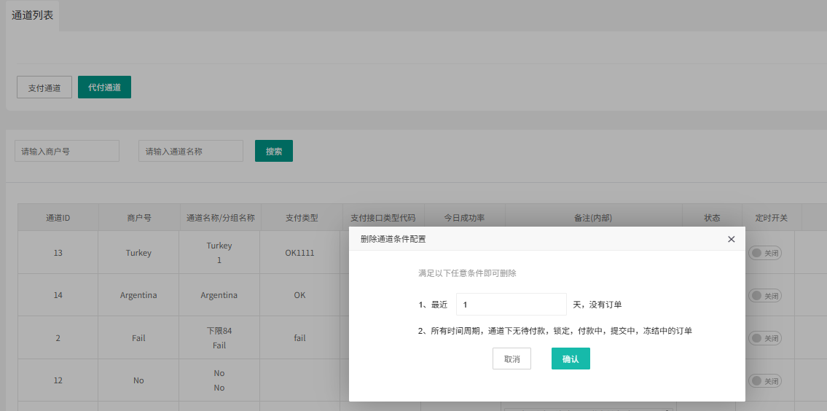
15 |  | 支付通道 | 验证删除调整 | 支付通道-【删除通道条件配置】：1（举例） 通道2-0123（举例）已关闭，都没有订单 第一点满足，第二点满足 | 1.选择通道2-0123，点击删除 | 删除成功 | Pass
15 |  |  |  | 支付通道-【删除通道条件配置】：2（举例） PIX-UI测试（举例）已关闭，近2天没有订单，历史有未支付订单 第一点满足，第二点不满足 | 1.选择PIX-UI测试，点击删除 | 删除成功 | Pass
16 |  |  |  | 支付通道-【删除通道条件配置】：1（举例） 通道2-跳转游戏UI-0202（举例）已关闭，历史无未支付订单 第一点不满足，第二点满足 | 1.选择通道通道2-跳转游戏UI-0202，点击删除 | 删除成功 | Pass
16 |  |  |  | 支付通道-【删除通道条件配置】：1（举例） 通道2-跳转游戏UI-0202（举例）已关闭，今天0202有未支付订单 第一点不满足，第二点不满足 | 1.选择通道2-跳转游戏UI-020201，点击删除 | 不能删除，有提示信息：通道不满足删除通道条件配置，不可删除 | Pass
16 |  |  |  | 支付通道-【删除通道条件配置】：空（举例） 通道3-0123（举例）已关闭，今天0123有未支付订单 第一点无，第二点不满足 | 1.选择通道3-0123，点击删除 | 不能删除，有提示信息：当前通道存在未支付订单，请稍后再试 | Pass
31 |  | 代付通道 | 验证删除调整 | 代付通道-【删除通道条件配置】：1（举例） Turkey0123已关闭，都没有订单 第一点满足，第二点满足 | 1.选择Turkey0123，点击删除 | 删除成功 | Pass
32 |  |  |  | 代付通道-【删除通道条件配置】：1（举例） Normal2-0123-2，今天没订单，历史有待结算订单 第一点满足，第二点不满足 | 1.选择Normal2-0123-2，点击删除 | 删除成功 | Pass
32 |  |  |  | 代付通道-【删除通道条件配置】：1（举例） Normal2-0123，无待结算订单 第一点不满足，第二点满足 | 1.选择Normal2-0123，点击删除 | 删除成功 | Pass
32 |  |  |  | 代付通道-【删除通道条件配置】：1（举例） Turkey1-0123，今天有待结算订单 第一点不满足，第二点不满足 | 1.选择Normal，点击删除 | 不能删除，有提示信息：通道不满足删除通道条件配置，不可删除 | Pass
32 |  |  |  | 代付通道-【删除通道条件配置】：空（举例） Turkey1-0123，今天0123有订单且未结算 第一点无，第二点不满足 | 1.选择Turkey1-0123，点击删除 | 不能删除，提示信息：当前通道存在待结算订单，请稍后再试 | Pass
10 | 公共服 | 支付，代付通道-【删除通道条件配置】 | 文案调整验证 |  | 1.点击【删除通道条件配置】 2.查看文案 | 1.文案-同时满足以下条件，才可以删除改为：满足以下任意条件即可删除 | Pass
15 |  | 支付通道 | 验证删除调整 | 支付通道-【删除通道条件配置】：1（举例） 测试成功-0123（举例）已关闭，都没有订单 | 1.选择测试成功-0123，点击删除 | 删除成功 | Pass
16 |  |  |  | 支付通道-【删除通道条件配置】：2（举例） 费1-0115（举例）已关闭，近2天没有订单，历史有未支付订单 第一点满足，第二点不满足 | 1.选择费1-0115，点击删除 | 删除成功 | Pass
16 |  |  |  | 支付通道-【删除通道条件配置】：1（举例） Test1---shanchu（举例）已关闭，今天0202无未支付订单 第一点不满足，第二点满足 | 1.选择Test1---shanchu，点击删除 | 删除成功 | Pass
16 |  |  |  | 支付通道-【删除通道条件配置】：1（举例） 费1-0115（举例）已关闭，今天0123有未支付订单 第一点不满足，第二点不满足 | 1.选择费1-0115，点击删除 | 不能删除，有提示信息：通道不满足删除通道条件配置，不可删除 | Pass
16 |  |  |  | 支付通道-【删除通道条件配置】：空（举例） 费3复制1（举例）已关闭，今天0123有待支付订单 第一点无，第二点不满足 | 1.选择费3复制1，点击删除 | 不能删除，有提示信息：当前通道存在未支付订单，请稍后再试 | Pass
31 |  | 代付通道 | 验证删除调整 | 代付通道-【删除通道条件配置】：1（举例） 测试异常0123已关闭，都没有订单 第一点满足，第二点满足 | 1.选择测试异常0123，点击删除 | 删除成功 | Pass
32 |  |  |  | 代付通道-【删除通道条件配置】：2（举例） 测试成功-0115，今天没订单，历史有待结算订单 第一点满足，第二点不满足 | 1.选择测试成功-0115，点击删除 | 删除成功 | Pass
32 |  |  |  | 代付通道-【删除通道条件配置】：1（举例） 测试ok0123，无待结算订单 第一点不满足，第二点满足 | 1.选择测试ok0123，点击删除 | 删除成功 | Pass
32 |  |  |  | 代付通道-【删除通道条件配置】：1（举例） 测试ok0123，有待结算订单 第一点不满足，第二点不满足 | 1.选择测试ok0123，点击删除 | 不能删除，有提示信息：通道不满足删除通道条件配置，不可删除 | Pass
32 |  |  |  | 代付通道-【删除通道条件配置】：空（举例） 测试ok0123，今天0123有订单且未结算 第一点无，第二点不满足 | 1.选择测试ok0123，点击删除 | 不能删除，提示信息：当前通道存在待结算订单，请稍后再试 | Pass
39
40
41
42
43
44
45
46
47
48
49
50
51
52
53
54
55
56
57
58
59
60
61
62
63
64
65
66
67
68
69
70
71
72
73
74
75
76
77
78
79
80
81
82
83
84
85
59
60
61
62
63
64
65
66
67
68
69
70
71
72
73
74
75
76
77
78
79
80
81
82
83
84
网络相关测试内容
断线重连
85
86
87
88
89
弱网
90
91
92
93
94
95
96
编写人自行加入的测试内容（额外注意点）

功能位置
